상품제안서
[시장가방] 에코사랑 타포린백_오렌지 | 상품코드: F17986

 |  |  |  |  |  |  | 02-412-0044 | www.easy1.co.kr
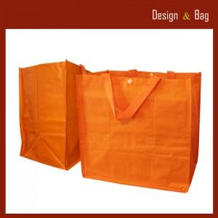

【상세/제작정보】 | <p><span style="font-size: 12pt;"><b>* 배송비- 한박스 100개/ 5500원별도</b></span></p>

【인쇄/포장옵션】 | 실크 / OPP(비닐)

【공급단가】 | 수량 | 200~ | 500~ | 1,000~ | 3,000~ | 5,000~
*VAT별도 | 단가 | 2,040원 | 1,970원 | 1,890원 | 1,820원 | 1,750원

【상품 URL】 | https://dev.easy1.co.kr:443/src/goods_detail.php?gdno=17986

